제3정규화(3NF)
이행적 함수 종속성
A->B, B->C |  | 그러므로 논리적으로 A -> C

기본키가 아닌 속성에 의해서 다른 속성이 결정되게 되면 이행적 함수 종속성이라고 부름 |  |  |  |  |  |  | (이행적함수 종속성을 제거하고 완전 함수종속성으로)

교육과정테이블 |  | 기본키: 학번 |  | 학번 -> 자격증 | 자격증 -> 자격증번호
학번 | 자격증 | 자격증번호 |  | 즉 학번 -> 자격증번호 |  | (로 하려는것을 막아야 한다)
1 | 정보처리 | 12345
1 | 워드1 | 23456
2 | 정보처리 | 12345
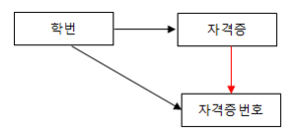
3 | 컴활1 | 87452
4 | SQLD | 44444

과목수강테이블
학번 | 자격증
1 | 정보처리
1 | 워드1 |  | 자격증 정보 테이블
2 | 정보처리 |  | 자격증 | 자격증번호
3 | 컴활1
4 | SQLD |  | 워드1 | 23456
 |  |  | 정보처리 | 12345
 |  |  | 컴활1 | 87452
 |  |  | SQLD | 44444

 |  |  |  | (자격증 번호가 기본키가 된다)

